6ポンプ車
表紙へ戻る
 | コンクリートポンプ車による打設計画

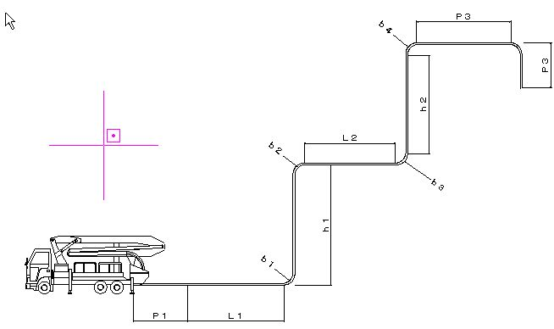
 |  | １． | 配 管 図
 |  |  |  |  |  |  | L1、L2、L3 ： 水平長さ（ｍ）
（１）上り配管の場合
(下り配管の場合)
 |  |  |  |  |  |  | ｈ1、ｈ2 ： 垂直立上り高さ（ｍ）

 |  |  |  |  |  |  | b1、b2、b3、b4 ： 曲り管角度（度）

 |  |  |  |  |  |  | ｎ ： 上向き垂直管の換算長さ

 |  |  |  |  |  |  | P1 ： テーパ管

 |  |  |  |  |  |  | P2 ： 曲り管（90度)の長さ

 |  |  |  |  |  |  | P3 ： 先端ホース（フレキシブルホー ス）の長さ
 |  | 水平及び垂直組合せ配管図

 |  | ２．生コン打合せ表

 |  |  | 指定事項 | 1 | 打込み箇所
 |  |  |  | 2 | 打込み方法
 |  |  |  | 3 | 納期
 |  |  |  | 4 | 使用数量
 |  |  |  | 5 | 呼び方 | 標準品・特注品の区分
 |  |  |  | 6 |  | 骨材の種類による区分
...

9-1材料承認
...
記
事 業 名
工事箇所 |  |  | [ | 0

請負金額
 |  |  | ￥ | 0
...
工 期 |  |  | 0
 |  |  | 0

✓
 | 承認する工事材料 （該当する項に✓ を記す。）
 |  | ○ 全ての工事材料
 |  | ○ 下記以外の工事材料

12-1施工体制台帳（様式１）
...
 | （※１） | 県外業者と下請契約を締結する場合は、「選定理由書」を添付すること。
 | （※２） | 下請契約額には、社会保険料等(健康保険・厚生年金保険・雇用保険の事業主負担分及び労働者負担分）を含むこと。
...
 | （※３） | 契約書とは、建設工事標準下請契約約款又はこれに準じた内容をもつ契約書であること。
 |  | 注文書及び請書の形態による場合は、「注文書及び請書による契約について」（平成１２年６月２９日建設省経建発第１３２号）によること。
有 無
 | ※ 色つきセルは入力必須項目。
※施工体制台帳の添付書類（建設業法施行規則第１４条の２第２項）
・発注者と作成建設業者の請負契約及び作成建設業者と下請負人の下請契約に係る当初契約及び変更契約の契約書面の写し（公共工事以外の建設工事について締結されるものに係るものは、請負代金の額に係る部分を除く）
・主任技術者又は監理技術者が主任技術者資格又は監理技術者資格を有する事を証する書面及び当該主任技術者又は監理技術者が作成建設業者に雇用期間を特に限定することなく雇用されている者であることを証する書面又はこれらの写し
・専門技術者をおく場合は、その者が主任技術者資格を有することを証する書面及びその者が作成建設業者に雇用期間を特に限定することなく雇用されている者であることを証する書面又はこれらの写し

13再下請通知書（様式２）
...
 | 一号特定技能外国人の従事の 状況(有無) |  | 有 無 | 外国人建設就労者の従事の状況(有無) | 有 無 | 外国人技能実習生の従事の状況(有無) | 有 無
...
 | （※１） | 下請契約額には、社会保険料等(健康保険・厚生年金保険・雇用保険の事業主負担分及び労働者負担分）を含むこと。
...
 | ※ 色つきセルは入力必須項目。
※再下請通知書の添付書類（建設業法施行規則第１４条の４第３項）
・再下請通知人が再下請人と締結した当初契約及び変更契約の契約書面の写し（公共工事以外の建設工事について締結されるものに係るものは、請負代金の額に係る部分を除く）

有 無

30期間延長申請
...
㊞
...
まで
...

36公共事業失業者吸収証明願い
...
紹介を受けた公共職業安定所長へ提出し、失業者吸収証明書を配布してもらう。
その後、写しを発注機関へ提出。
...
所在地 | 0
名 称 | 0 | 印
代表者 | 0 | 印
...

